Hoja1
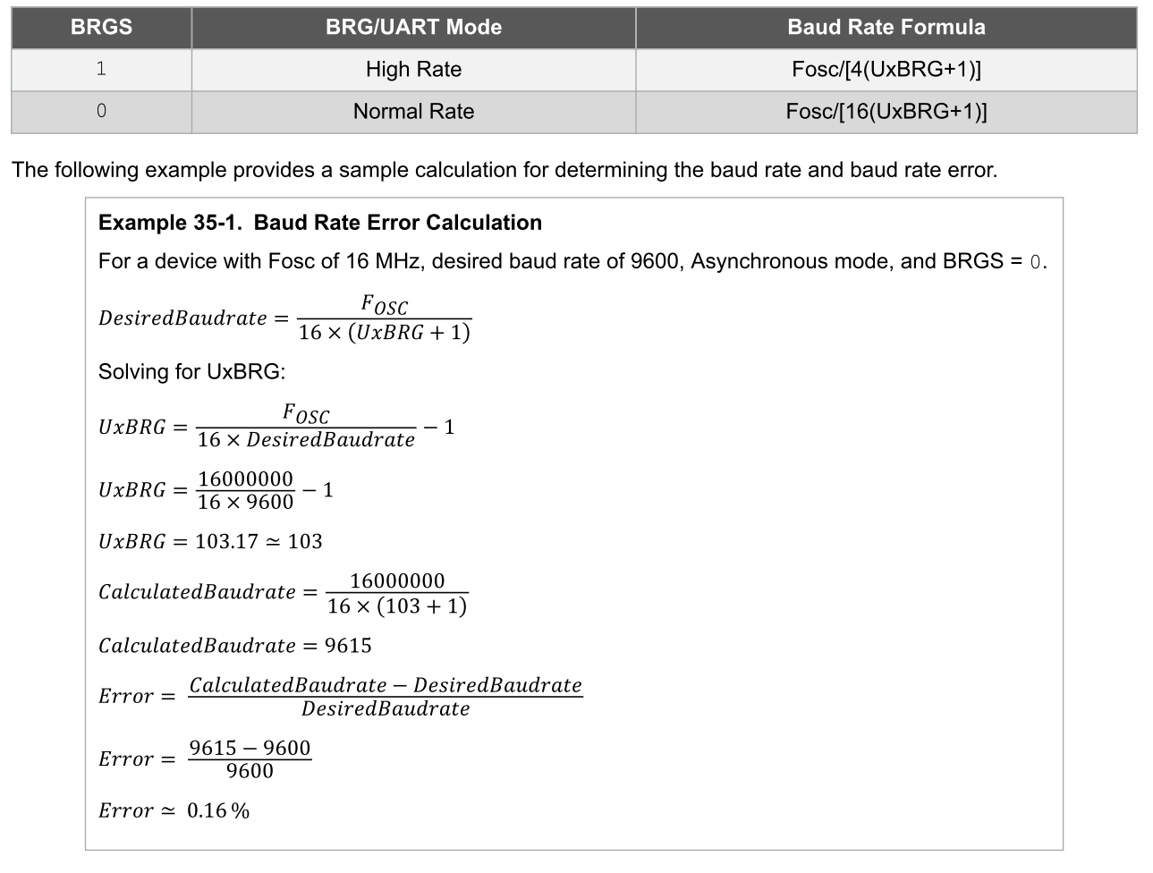

FOSC | BAUDIOS | BRGS |  | BRG | BRG
10000000 | 115200 | 16 |  | 4.4253472222 | 4

BAUDIOS Reales | BAUD |  | ERROR
153846.15385 | 153846 |  | 0.33546875

